助成金交付申請書（会員申請用）
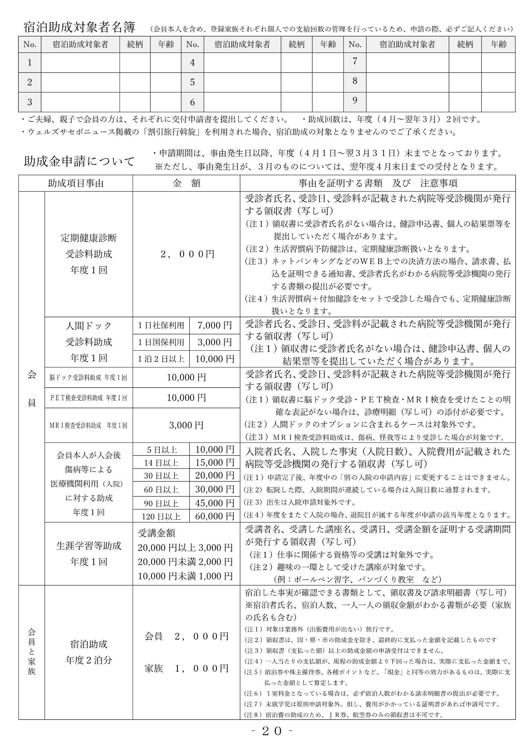
 |  |  |  |  |  |  |  |  |  |  |  |  |  |  |  |  |  |  | 年 |  |  | 月 |  | 日
 |  |  |  | 助成金交付申請書（会員申請用）
公益財団法人 佐世保市中小企業勤労者福祉サービスセンター 理事長 様
 |  |  |  |  |  |  |  |  |  | 会員番号 |  |  |  |  |  |  |  |  | －
 |  |  |  |  |  |  |  |  |  | 事業所名
 |  |  |  |  |  |  |  |  |  | 会員氏名 |  |  |  |  |  |  |  |  |  |  |  |  |  | 印

 |  |  |  |  |  |  |  |  | 金融機関 |  |  |  |  |  |  |  |  |  | 本・支店名 |  |  |  |  | 店

 |  |  |  |  |  |  |  |  |  |  |  |  |  |  |  |  |  |  | 支店番号
 |  |  |  |  |  |  |  |  | 預金種別（〇印をつけてください） |  |  |  |  |  |  |  |  |  | 右詰で記入してください
 |  |  |  |  |  |  |  |  | 当座 ・ 普通 ・ 貯蓄
 |  |  |  |  |  |  |  |  | フリガナ
申請金額合計 |  |  |  |  |  |  | 円 |  | 口座名義

助成金交付申請金額の内訳
○会員のみが助成対象となる助成金

助 成 項 目 |  |  | 申 請 時 記 入 事 項 |  |  |  |  |  |  |  |  |  |  |  |  |  |  |  |  |  |  |  | 添付資料
定期健康診断 及び 人間ドック等 受診料助成 |  |  | 受診年月日 |  |  | 年 |  | 月 |  | 日 | （ |  | 年度分） |  |  |  |  |  |  |  |  |  | 裏面参照
 |  |  | 受診医療機関
 |  |  | 受診種別 ○印を付けてください |  |  | 定期健康診断 |  |  |  |  |  |  |  |  |  |  | （助成額 |  |  | 2,000 |  | 円）
 |  |  |  |  |  | 社保利用 日帰り人間ドック |  |  |  |  |  |  |  |  |  |  | （助成額 |  |  | 7,000 |  | 円）
 |  |  |  |  |  | 国保利用 日帰り人間ドック |  |  |  |  |  |  |  |  |  |  | （助成額 |  |  | 3,000 |  | 円）
 |  |  |  |  |  | １泊２日以上の人間ドック |  |  |  |  |  |  |  |  |  |  | （助成額 |  |  | 10,000 |  | 円）
 |  |  |  |  |  | 脳ドック |  |  |  |  |  |  |  |  |  |  | （助成額 |  |  | 10,000 |  | 円）
 |  |  |  |  |  | ＰＥＴ検査 |  |  |  |  |  |  |  |  |  |  | （助成額 |  |  | 10,000 |  | 円）
 |  |  |  |  |  | ＭＲＩ検査 |  |  |  |  |  |  |  |  |  |  | （助成額 |  |  | 3,000 |  | 円）
医療機関 受診（入院） 助成 |  |  | 入院期間 |  |  | 年 |  | 月 |  | 日 | ～ |  | 年 |  | 月 |  | 日
 |  |  | 医療機関名
 |  |  | 入院日数 ○印を付けて ください |  |  | 入院 |  | 5 |  | 日以上 |  |  |  |  |  |  | （助成額 |  |  | 10,000 |  | 円）
 |  |  |  |  |  | 入院 |  | 14 |  | 日以上 |  |  |  |  |  |  | （助成額 |  |  | 15,000 |  | 円）
 |  |  |  |  |  | 入院 |  | 30 |  | 日以上 |  |  |  |  |  |  | （助成額 |  |  | 20,000 |  | 円）
 |  |  |  |  |  | 入院 |  | 60 |  | 日以上 |  |  |  |  |  |  | （助成額 |  |  | 30,000 |  | 円）
 |  |  |  |  |  | 入院 |  | 90 |  | 日以上 |  |  |  |  |  |  | （助成額 |  |  | 45,000 |  | 円）
 |  |  |  |  |  | 入院 |  | 120 |  | 日以上 |  |  |  |  |  |  | （助成額 |  |  | 60,000 |  | 円）
生涯学習等助成 |  |  | 受講期間 |  |  | 年 |  | 月 |  | 日 | ～ |  | 年 |  | 月 |  | 日
 |  |  | 受講講座名
 |  |  | 交付申請金額 ○印を付けて ください |  |  | 20,000円以上 |  |  |  |  |  |  |  |  |  |  | （助成額 |  |  | 3,000 |  | 円）
 |  |  |  |  |  | 10,000円以上20,000円未満 |  |  |  |  |  |  |  |  |  |  | （助成額 |  |  | 2,000 |  | 円）
 |  |  |  |  |  | 10,000円未満 |  |  |  |  |  |  |  |  |  |  | （助成額 |  |  | 1,000 |  | 円）
○会員と登録家族が助成対象となる助成金
助 成 項 目 |  |  | 申 請 時 記 入 事 項 |  |  |  |  |  |  |  |  |  |  |  |  |  |  |  |  |  |  |  | 添付資料
宿泊助成 ※業務による宿泊を除く |  |  | 宿泊期間 |  |  | 年 |  | 月 |  | 日 | ～ |  | 年 |  | 月 |  | 日 | （ |  |  | 年度分） |  | 裏面参照
 |  |  | 申請人数 |  | 会 員 |  |  | （2,000円） |  |  | × |  | 名 | × |  | 泊 | ＝ |  |  |  |  | 円
 |  |  |  |  | 登録家族 |  |  | （1,000円） |  |  | × |  | 名 | × |  | 泊 | ＝ |  |  |  |  | 円

 |  |  |  |  |  |  |  |  |  |  |  |  |  |  |  |  |  |  |  |  |  | 受付印
 |  |  |  |  |  |  |  |  |  |  | 発議日 |  |  |  | 年 |  | 月 |  | 日
 |  |  |  |  |  |  |  |  |  |  | 決裁日 |  |  |  | 年 |  | 月 |  | 日

 |  |  |  |  |  | 宿泊助成対象者名簿

 | （会員本人を含め、登録家族それぞれ個人での支給回数の管理を行っているため、申請の際、必ずご記入ください。）
 | No. | 宿泊助成対象者 |  |  |  |  | 続柄 |  |  | 年齢 |  | No. | 宿泊助成対象者 |  |  |  |  |  |  |  | 続柄
 | 1 |  |  |  |  |  |  |  |  |  |  | 6
 | 2 |  |  |  |  |  |  |  |  |  |  | 7
 | 3 |  |  |  |  |  |  |  |  |  |  | 8
 | 4 |  |  |  |  |  |  |  |  |  |  | 9
 | 5 |  |  |  |  |  |  |  |  |  |  | 10
 | ・ご夫婦、親子で会員の方は、それぞれに交付申請書を提出してください。
 | ・ウェルズサセボニュース掲載の「割引旅行斡旋」を利用された場合、宿泊助成の対象にはなりませんので、ご了承ください。
 | ・助成回数は、年度（４月～翌年３月）２泊分です。

